Arkusz1
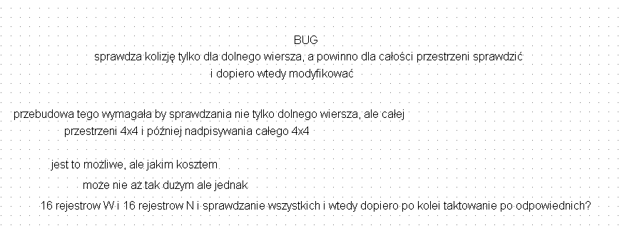

blok ruchomy | blok zamrożony

 |  | ->

